Баг-репорты
ID | Название | Описание | Шаги | ОР | ФР | Статус | Скрины/видео | Приоритет | Серьезность | Комментарий
Предусловия :Windows 10 Корпоративная LTSC версия 21H2, Google Chrome Версия 103.0.5060.134
БГ-001 | Кнопка "подтвердить", личный кабинет, форма "данные", кнопка не нажимается | При изменении данных в форме кнопка должна нажиматься | Предусловия: 1.Зайти на страницу личного кабинета, вкладка "Личные данные" Шаги: 1.Изменить любые доступные данные 2.Нажать на кнопку "подтвердить" | Кнопка "Подтвердить" нажалась | Кнопка "Подтвердить" не нажалась | new | 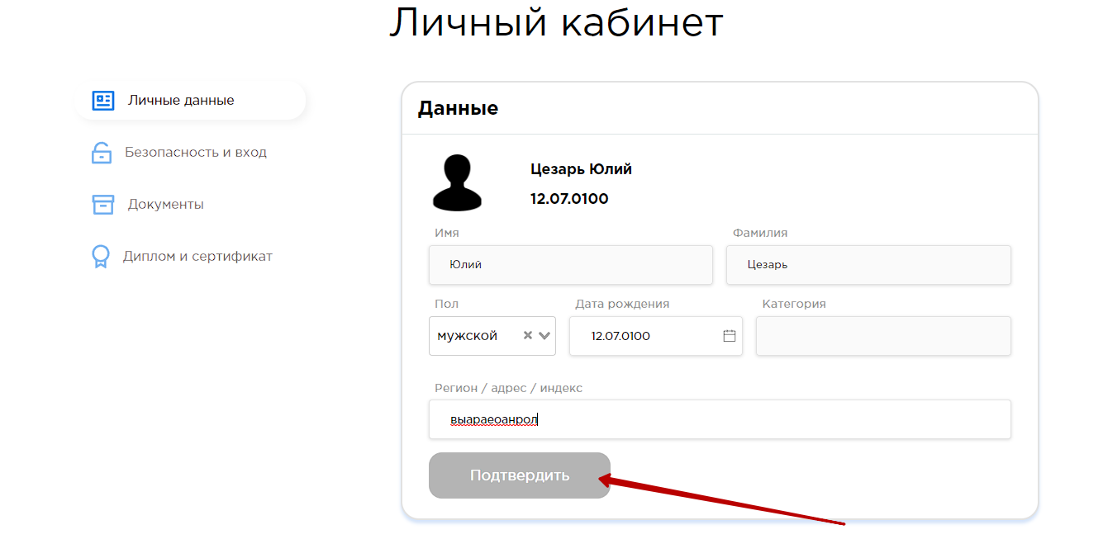 | medium | Minor
БГ-002 | Ссылка на страницу "Учеба", SideBar, На странице выходит ошибка | При переходе на страницу должна быть корректная информация об уроках | Предусловия: 1.Зайти на страницу личного кабинета Шаги: 1.Вызвать всплывающее меню SideBar 2.Нажать ссылку перехода на страницу "Учеба" | Переход на страницу "Учеба" | При переходе на страницу выходит "Ошибка загрузки данных урока" | new | 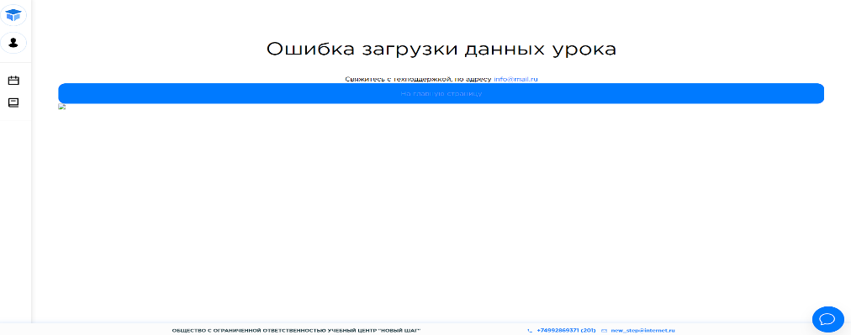 | High | Critical
БГ-003 | Форма восстановления пароля, страница восстановления пароля, при вводе адреса электронной почты | Введя адресс электронной почты не существующий в системе форма восстановления пароля не должна принимать этот адресс | Предусловия: 1.Зайти на страницу восстановления пароля Шаги: 1.Ввести адрес электронной почты не существующий в системе | Ошибка ввода неверного адресса электронной почты | Отправка инструкции по восстановлению пароля на указанный адресс электронной почты | new | 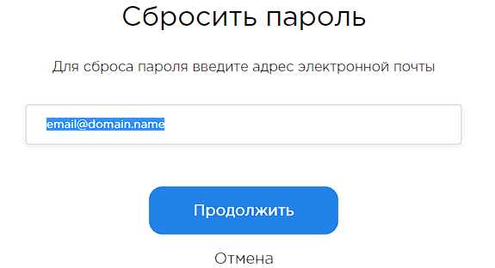 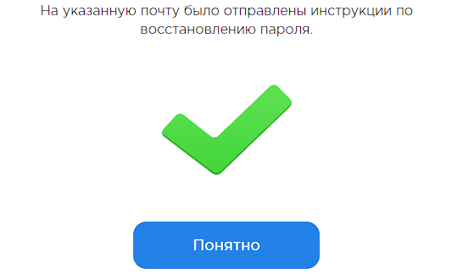 | Low | Minor
БГ-004 | Форма восстановления пароля, страница восстановления пароля, при вводе адреса электронной почты | Введя адресс электронной почты более 300 знаков до знака @ и после форма восстановления пароля не должна принимать этот адресс | Предусловия: 1.Зайти на страницу восстановления пароля Шаги: Ввести в поле "Ваш Email" более 300 знаков до знака @ и после | Ошибка ввода неверного адресса электронной почты | Форма принимает формат адреса электронной почты | new | 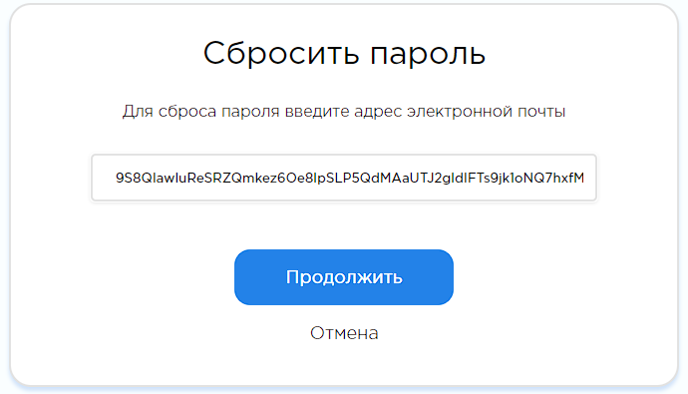 | Low | Minor
БГ-005 | Текстовые поля Форма ввода паспортных данных и загрузки скана, текстовые поля, При вводе двойных Фамилий | Введя в поле Фамилия, имя двойных Фамилий через дефис форма должна принимать данные | Предусловия: 1.Зайти на страницу документы Шаги: 1.Ввести в поле "Фамилия" двойную фамилию через дефис | Форма ввода паспортных данных принимает введенные данные | Форма ввода паспортных данных не принимает введенные данные, выходит сообщение о допустимости только букв | new |  | Low | Major
БГ-006 | Текстовые поля Форма ввода паспортных данных и загрузки скана паспорта, текстовые поля, При вводе двойных Фамилий | Введя в поле Фамилия, имя двойных Имен через дефис форма должна принимать данные | Предусловия: 1.Зайти на страницу документы Шаги: 1.Ввести в поле "Имя" двойную фамилию через дефис | Форма ввода паспортных данных принимает введенные данные | Форма ввода паспортных данных не принимает введенные данные, выходит сообщение о допустимости только букв | new |  | Low | Major
БГ-007 | Datepicker,Форма ввода паспортных данных и загрузки скана паспорта, При вводе минимальных значений | При вводе минимальных значений в Datepicker есть ограничиние по дате | Предусловия: 1.Зайти на страницу документы Шаги: 1.Ввести минимальное значение в Datepicker | Datepicker ограничивает ввод даты меньше указанных в требовании | Datepicker не ограничивает ввод минимальной даты | new | 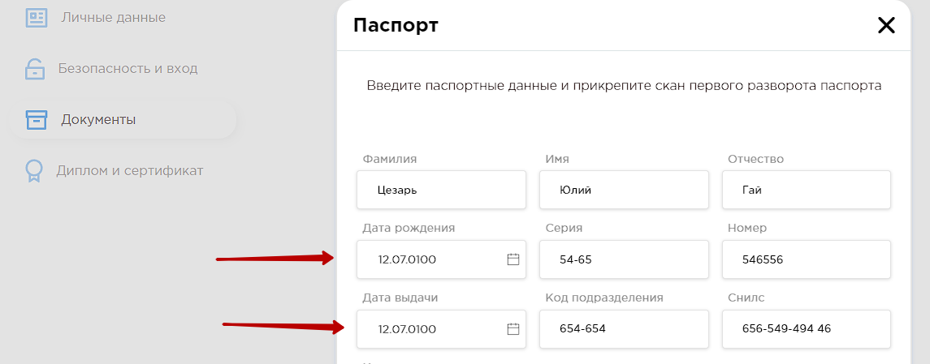 | Low | Minor
БГ-008 | Поля с маской,Форма ввода паспортных данных и загрузки скана паспорта, При вводе данных | При вводе данных не в начале полей с маской, данные вводятся вначале полей | Предусловия: 1.Зайти на страницу документы Шаги: 1.Ввести данные в поля с маской не в начале поля | В полях с маской данные вводятся вначале поля | В полях с маской данные вводятся с места ввода данных | new | 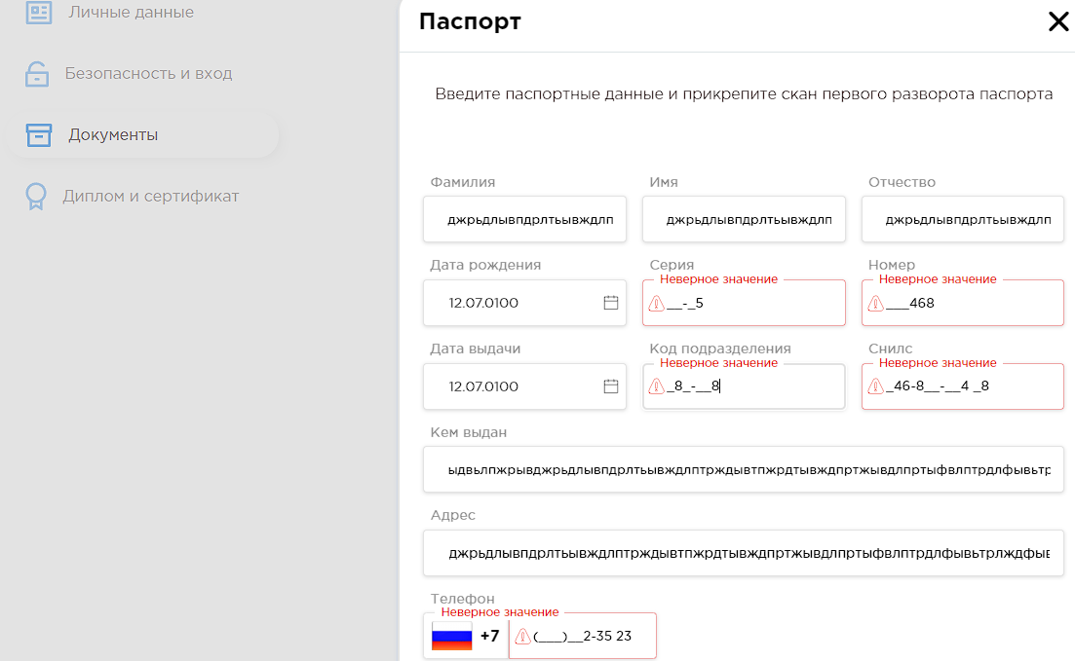 | Low | Minor
БГ-009 | Текстовые поля, Форма ввода паспортных данных и загрузки скана, При вводе текста. | Вводя в поля данные они должны ограничивать количество введенного текста согласно требованию | Предусловия: 1.Зайти на страницу документы Шаги: 1.Ввести максимально возможное количество текста в текстовые поля | Текстовые поля ограничивают максимальное количество текста согласно требованию | Текстовые поля не ограничивают максимальное количество текста | new | 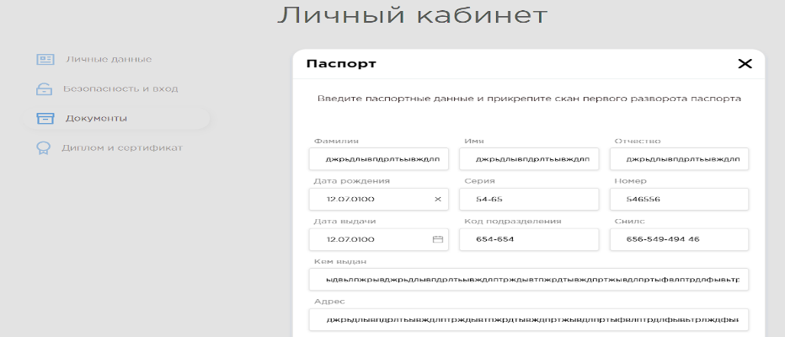 | Low | Minor
БГ-010 | Знак звездочка, Форма ввода паспортных данных и загрузки скана паспорта, При заполнении обязательных полей формы | Необходимо наличие знака звездочки у всех обязательных полей | Предусловия: 1.Зайти на страницу документы Шаги: 1.Открыть DevTools 2.Проверить наличие знака звездочки у всех обязательных полей | Наличие знака звездочки у всех обязательных полей | Знака звездочки нет у всех обязательных полей | new | 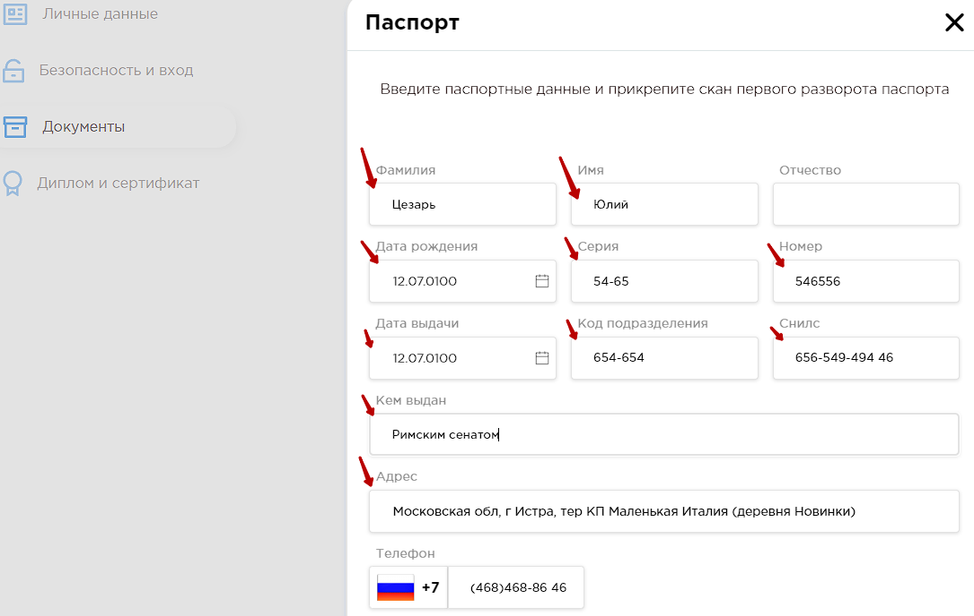 | medium | Minor
БГ-011 | Загрузка файлов, формы ввода паспортных данных и загрузки скана паспорта, загрузки скана диплома,загрузки скана договора, Призагрузке файлов | При загрузке файлов должно быть ограничение количества загружаемых файлов | Предусловия: 1.Зайти на страницу документы 2.Зайти на вкладку "Паспорт" 3.Зайти на вкладку "Диплом" 4.Зайти на вкладку "Договор" Шаги: 1.Загрузить файлы | Формы ограничивают загрузку файлов больше того количества, что указано в требовании | Формы не ограничивают загрузку файлов | new | 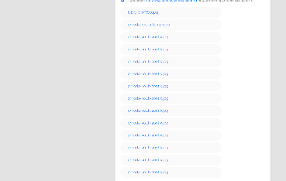 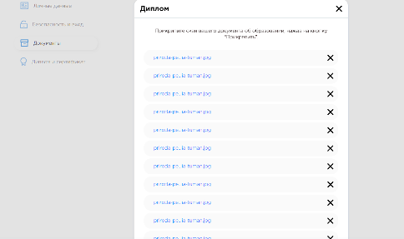 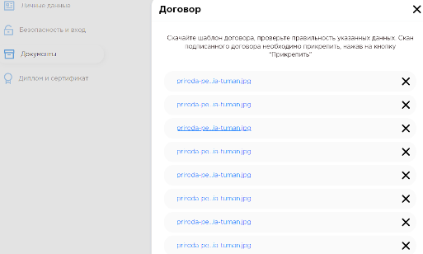 | Low | Minor
БГ-012 | Кнопка показать/скрыть пароль, поле ввода пароля формы авторизации, при вводе пароля | При вводе пароля кнопка показать/скрыть пароль должна присутствовать, показывать и скрывать пароль при нажатии на нее | Предусловия: 1. Зайти на страницу авторизации Шаги: 1.Проверить наличие и работоспособность кнопки показать/скрыть пароля нажатием на нее | Кнопка показать/скрыть пароль присутствует, показывает и скрывает пароль при нажатии на нее | Кнопка показать/скрыть пароль отсутствует | new | 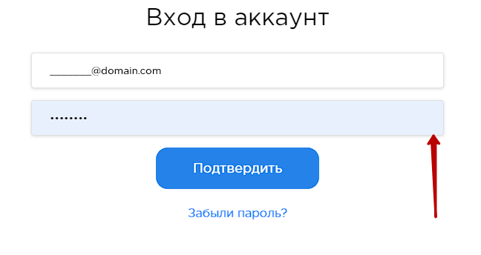 | medium | Minor
БГ-013 | Всплывающие подсказки, поля ввода данных, кнопки сайта при наведении курсора на элемент | При наведении курсора на кнопки, поля ввода данных, должна всплывать подсказака | Предусловия: 1. Зайти на любую страницу Шаги: 1.Навести курсор на кнопки, поля ввода данных. | Появилась всплывающая подсказка при наведении курсора | Всплывающая подсказа присутствует не на всех элементах указанных в требованиях | new |  | Low | Minor
БГ-014 | Логотип, side bar, при нажатии на логотип | При нажатии на логотип должна загружаться главная страница платформы | Предусловия: 1. Зайти на страницу авторизации 2.Залогиниться Шаги: 1.Нажать на логотип | Загрузилась главная страница согласно требованиям | Загрузилась страница "Расписание" | new | 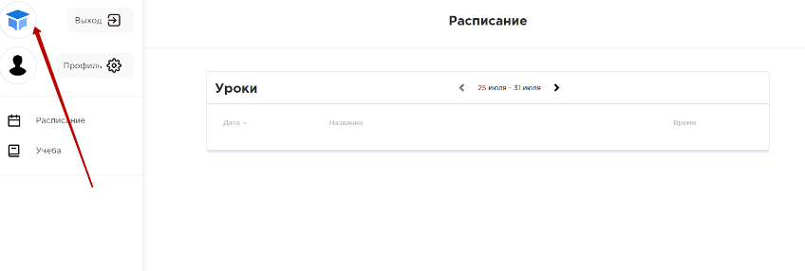 | medium | Minor

